MPS др метрики
https://wiki.tcsbank.ru/pages/viewpage.action?pageId=8507435153

CAC v2
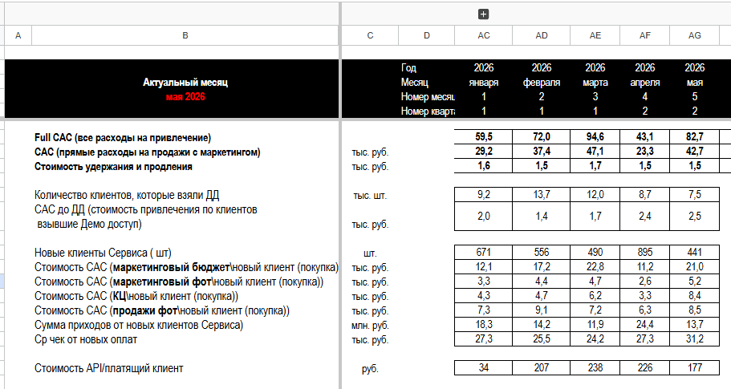

Актуальный месяц |  | 2026 | 2026 | 2026 | 2026 | 2026 | Усредненное янв-май
мая 2026 |  | января | февраля | марта | апреля | мая
 |  | 1 | 2 | 3 | 4 | 5
 |  | 1 | 1 | 1 | 2 | 2
САС (прямые расходы на продажи с маркетингом) | тыс. руб. | 29.2 | 37.4 | 47.1 | 23.3 | 42.7 | 37.6
Продажи |  | 11.6 | 13.8 | 13.4 | 9.6 | 16.9 | 13.4
Стоимость САС (КЦ\новый клиент (покупка)) | тыс. руб. | 4.3 | 4.7 | 6.2 | 3.3 | 8.4 | 5.7
Стоимость САС (продажи фот\новый клиент (покупка)) | тыс. руб. | 7.3 | 9.1 | 7.2 | 6.3 | 8.5 | 7.8
Маркетинг |  | 15.4 | 21.6 | 27.5 | 13.8 | 26.2 | 22.3
Стоимость САС (маркетинговый бюджет\новый клиент (покупка)) | тыс. руб. | 12.1 | 17.2 | 22.8 | 11.2 | 21.0
Стоимость САС (маркетинговый фот\новый клиент (покупка)) | тыс. руб. | 3.3 | 4.4 | 4.7 | 2.6 | 5.2
Другое |  | 2.2 | 2.0 | 6.2 | -0.1 | -0.4
 |  |  |  |  |  |  | СТАЛО |  | БЫЛО (в предыдущем скрине)
Актуальный месяц |  | 2026 | 2026 | 2026 | 2026 | 2026 | Усреднен фев-май | Усреднен янв-апр | Усреднен янв-апр
мая 2026 |  | января | февраля | марта | апреля | мая
 |  | 1 | 2 | 3 | 4 | 5
 |  | 1 | 1 | 1 | 2 | 2 |  |  |  |  |  |  | -2.4
Full CAC (все расходы на привлечение) |  | 59.5 | 72.0 | 94.6 | 43.1 | 82.7 |  |  |  | разница
САС (прямые расходы на продажи с маркетингом) | тыс. руб. | 29.2 | 37.4 | 47.1 | 23.3 | 42.7 | 37.6 | 34.3 | 28.15 | 5.1 | 9.6 | 12.1
Стоимость удержания и продления | тыс. руб. | 1.6 | 1.5 | 1.7 | 1.5 | 1.5 | 1.6

Количество клиентов, которые взяли ДД | тыс. шт. | 9.2 | 13.7 | 12.0 | 8.7 | 7.5
САС до ДД (стоимость привлечения по клиентов взявшие Демо доступ) | тыс. руб. | 2.0 | 1.4 | 1.7 | 2.4 | 2.5 | 2.0

Новые клиенты Сервиса ( шт) | шт. | 671 | 556 | 490 | 895 | 441
Стоимость САС (маркетинговый бюджет\новый клиент (покупка)) | тыс. руб. | 12.1 | 17.2 | 22.8 | 11.2 | 21.0
Стоимость САС (маркетинговый фот\новый клиент (покупка)) | тыс. руб. | 3.3 | 4.4 | 4.7 | 2.6 | 5.2
Стоимость САС (КЦ\новый клиент (покупка)) | тыс. руб. | 4.3 | 4.7 | 6.2 | 3.3 | 8.4
Стоимость САС (продажи фот\новый клиент (покупка)) | тыс. руб. | 7.3 | 9.1 | 7.2 | 6.3 | 8.5
Сумма приходов от новых клиентов Сервиса) | млн. руб. | 18.3 | 14.2 | 11.9 | 24.4 | 13.7
Ср чек от новых оплат | тыс. руб. | 27.3 | 25.5 | 24.2 | 27.3 | 31.2

Стоимость API/платящий клиент | руб. | 34 | 207 | 238 | 226 | 177 | 212.0 |  | 81 | главаная страница Селлер

Итого: САС (прямые расходы на продажи с маркетингом) |  | 29.0 | 36.8 | 42.6 | 25.8 | 45.6
Итого (проверка логики) |  | 59.8 | 75.7 | 91.4 | 50.6 | 89.8

CAC v1

 | 2026 | 2026 | 2026 | 2026
 | января | февраля | марта | апреля
ФОТ (ком персонал + маркетинг) | 36900000
CAC (аллокация)

Кол-во новых клиентов | 754
Кол-во активных клиентов | 10974

CAC (продажи и маркетинг) | 24100 | 27800 | 35000 | 25700 | 28150 | где разбивка? | триал вкл?
LTV (удельные расходы на продление и удержание) | 1600 | 1500 | 1700 | 1500 | 1575

 | 24.1 | 27.8 | 35.0 | 25.7 | 28.15
LTV
LTV MPStats (за май 2025-апрель 2026) - v1 исх
Сегмент по обороту | LTV | LT
10 + млн | 58,146 ₽ | ?
1-10 млн | 35,294 ₽ | ?
менее 1 млн | 22,557 ₽ | ?
Unk | 14,103 ₽ | ?

LTV MPStats (за май 2025-апрель 2026) - v2 очищенные
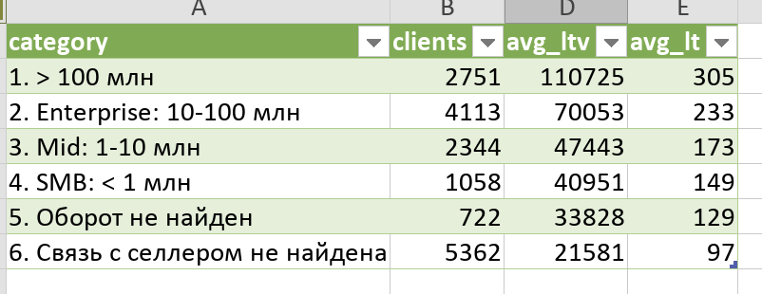

Сегмент по обороту | Клиентов | LTV | LT | LT мес
>100 млн | 2751 | 110,725 ₽ | 305 | 10.2
10 + млн | 4113 | 70,053 ₽ | 233 | 7.8
1-10 млн | 2344 | 47,443 ₽ | 173 | 5.8
менее 1 млн | 1058 | 40,951 ₽ | 149 | 5.0
без оборотов | 722 | 33,828 ₽ | 129 | 4.3
связь с селлером не найдена | 5362 | 21,581 ₽ | 97 | 3.2

 |  | https://mpstats.io/tariffs
Тарифы | БЫЛО | СТАЛО (с июня 26)
 | 1 мес | 1 мес
Озон | 8000
WB | 15000
Весь МПС | 20000 | 13000 | 30000 | 70000
 |  | База | Средний | Корпоративный
Отдельные блоки | 3000

для Т (скидка 50%) |  | 6500 | 15000 | 35000

Ср чек | 30000 | нет данных пока (можно посчиать в начале/сер июля)
 | оптимисчтино

рабоч
какие сегменты по обороту имелись ввиду: хотим раскачать за счет S | MPStsts за счет S, а M (2-3 тыс) и L (100) |  | по этому отчету похоже на правду https://proteus.tcsbank.ru/superset/dashboard/46771/?native_filters_key=i_cpHlkPJC3wQAO8lt2_Tg8N-LHsXqmC68he0NAQEyNRwaKHgbBgPwIpTLJmR6wH
 | Саша: SE до 100 млн годового оборота, ME 100млн-1млрд, LE >1млрд
 | Карина: s до 120 млн в год, m до 16 млрд, по le нет верхнего порога
 | преза от Н: S - 515 тыс, М - 31,5 , L - 1,8
 | это типа малый средний и большой ибзнес?
сегменты селлеров SE | S - до 100 тыс, Core - 2 млн, M больше 2 млн

кол- во селлеров Т - сегменты по оборотам | https://proteus.tcsbank.ru/superset/dashboard/35207/?native_filters_key=6UD6_31FByJJBSkeo1OjteN2ZrhDe0UXwiQb27k-OI1_2btiTS-ROCrKRUs0NQiB | Саша - уточняю по фильтрам
 | t segment (апр 26) | по чекам (апр 26)
S | 36400 | 34500
Core | 36200 | 28300
M | 4880 | 4100
Unk | 1730 | 12400
 | 79210 | 79300
сколько остается за вычетом пересчений с МПС и Точкой? | Карина?

какому сегменту - какой тариф продавать? | Карина в целом опредялеят?
 | см текущие данные Селлер

Отчет по базе селлеров
https://proteus.tcsbank.ru/superset/dashboard/35207/?native_filters_key=aLN1Xx1yD5vdgsrx8uoA0pvrJEUqFxG78QxXMsGytEGq4tZDfgeCUsezc9HMrNwl

t_segment | по выплатам
receipt_seller_segment | по внешним чековым данным
mnpl_segment | маниплэйс, старый источник внешних данных по оборотам, данные получались парсингом, невалиден начиная с 2025-09-01

в нашем отчете Селлер - по чековым данным

Косты на маркетинг на 1 клиента с РКО | 17000
 | разница не очищенный - очищенный доход Npv-PV (но что входит в неочищенный неизвестно, вероятно маркетинг)

Косты сейлзов | https://proteus.tcsbank.ru/superset/dashboard/50759/?native_filters_key=N1EflRdRl3eeD4pGUhCGkab9qHa_Xovcdedg2EUhsrPb6m9J-vOOQNoVLOXMOQ1R
кост на 1 сейлза | 100000
кост на 1 РКО | 7100
NPV РКО и др | 60000

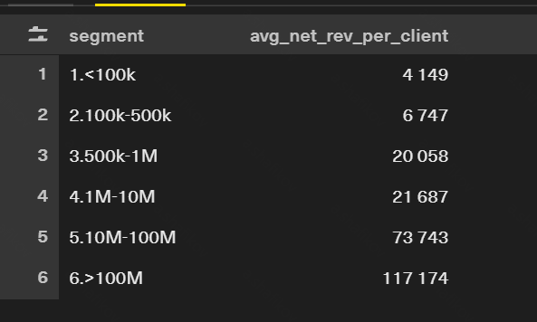
 | идея - заложить расходы пропорционально на Тариф?
 | X
 | 58146
 | 35293.5
 | 22557

от саши нт рев селлров по сегментам

1.<100k | 4149
2.100k-500k | 6747
3.500k-1M | 20058
4.1M-10M | 21687
5.10M-100M | 73743
6.>100M | 117174

